Sheet1
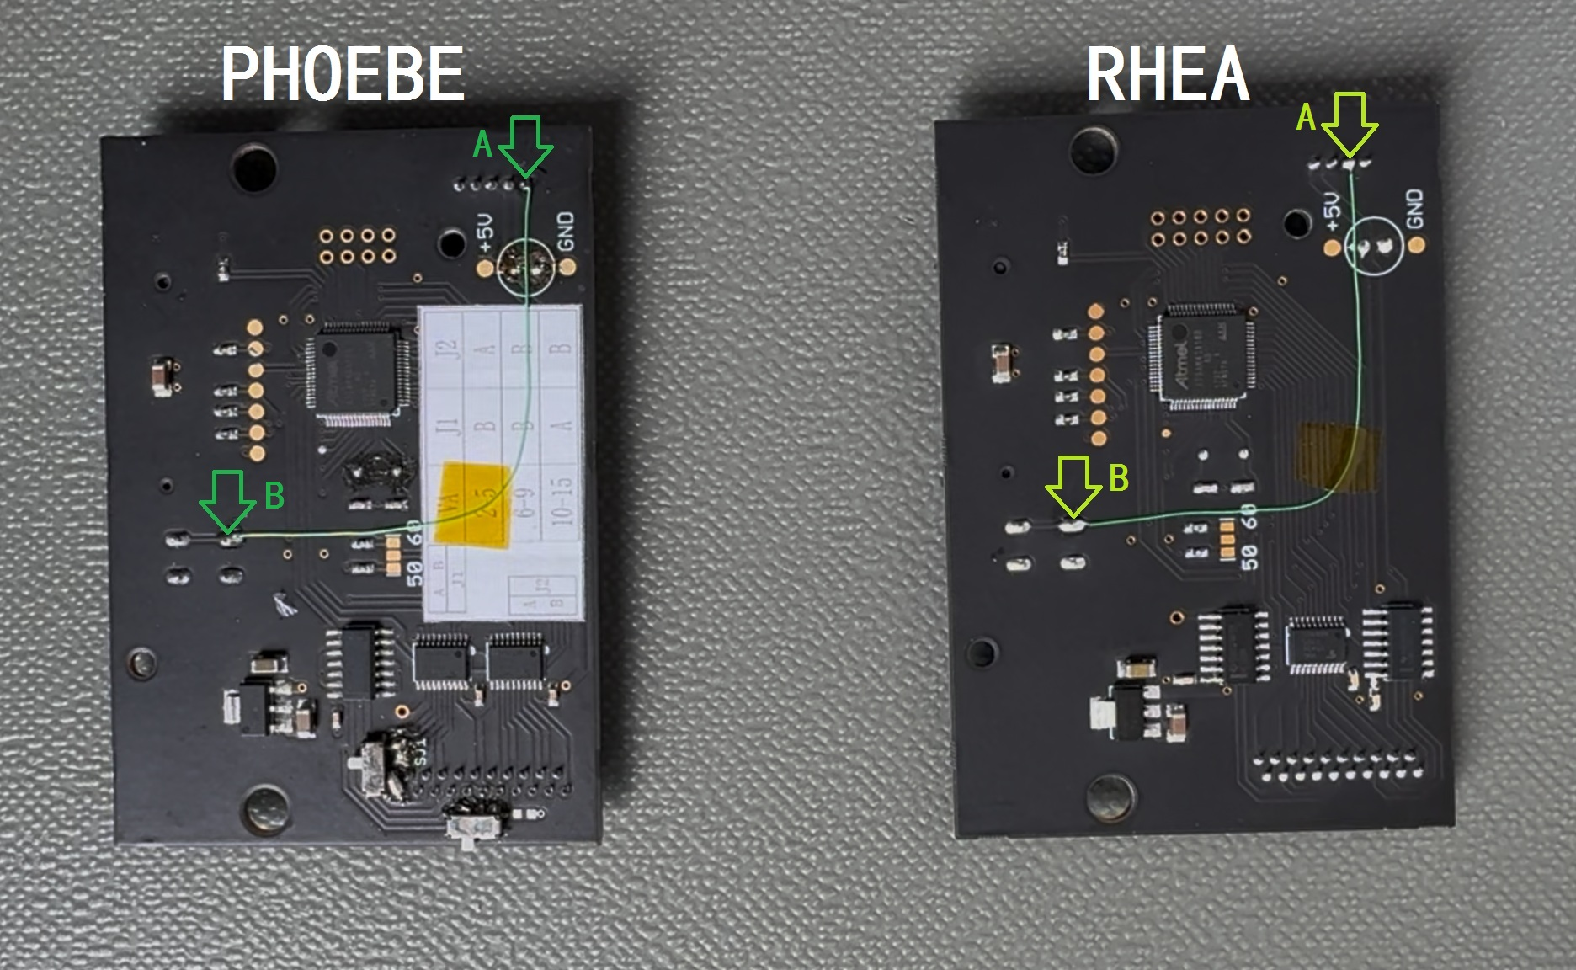
FN BUTTON:
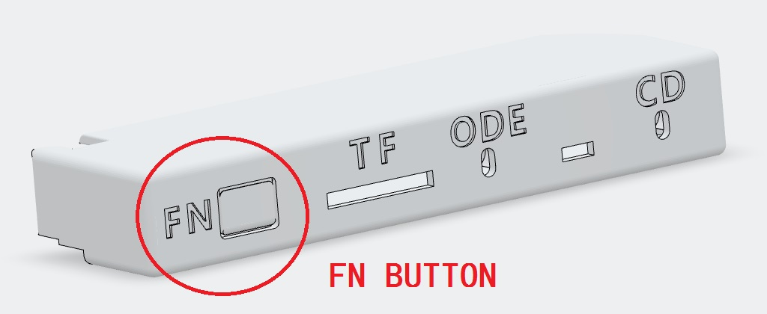 | 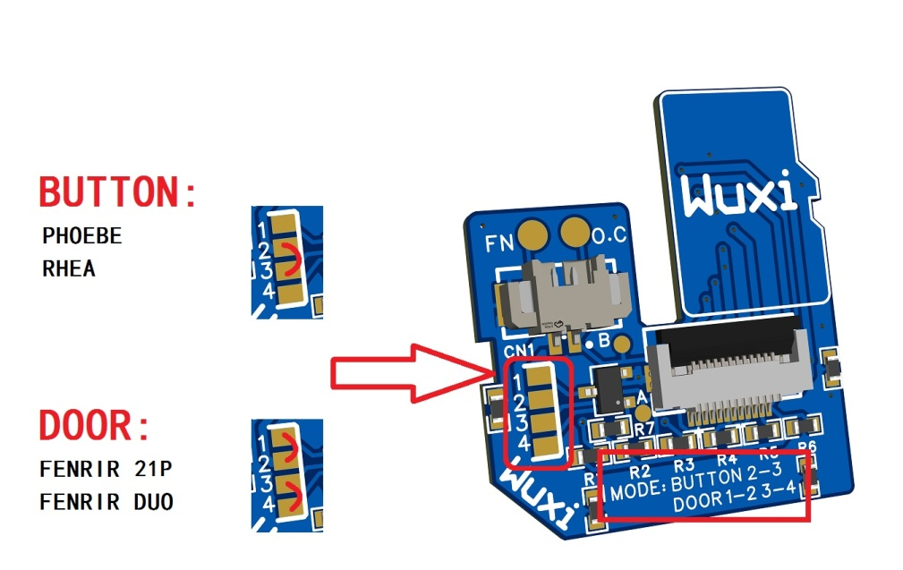
FENRIR：
注意部分FENRIR 21P 和 FENRIR DUO原始硬件已经支持，但最新版（2025年6月1日前）固件没有支持，需要等待固件更新
如果固件宣布支持“换碟”，需要将SD TF转接板设定在DOOR模式

PHOEBE/RHEA:
PHOEBE和RHEA需要用电线连接A点和B点；SD TF转接板需要设定在BUTTON模式

